2021_09_data
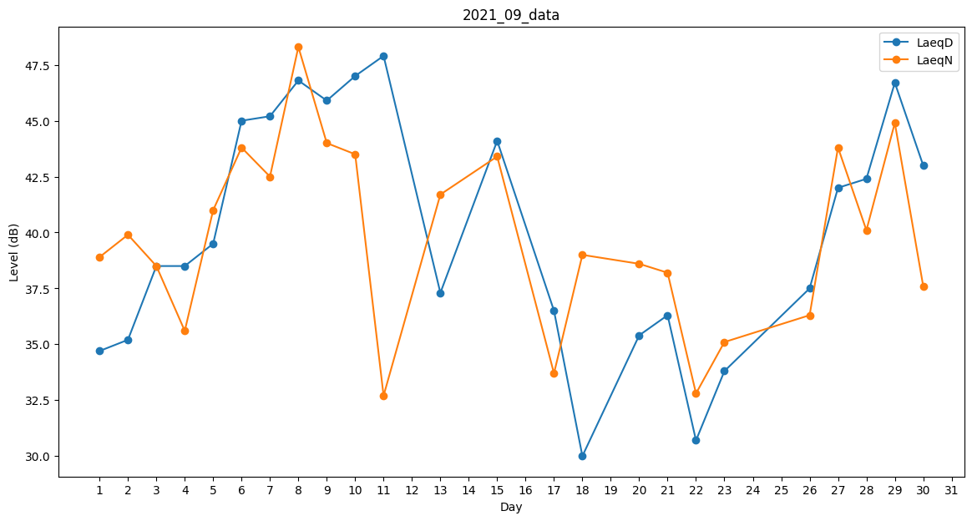
Day | LaeqD | LaeqN
1 | 34.7 | 38.9
2 | 35.2 | 39.9
3 | 38.5 | 38.5
4 | 38.5 | 35.6
5 | 39.5 | 41
6 | 45 | 43.8
7 | 45.2 | 42.5
8 | 46.8 | 48.3
9 | 45.9 | 44
10 | 47 | 43.5
11 | 47.9 | 32.7
12 | 35.6 | 0
13 | 37.3 | 41.7
14 | 36.3 | 0
15 | 44.1 | 43.4
16 | 45.7 | 0
17 | 36.5 | 33.7
18 | 30 | 39
19 | 0 | 40.2
20 | 35.4 | 38.6
21 | 36.3 | 38.2
22 | 30.7 | 32.8
23 | 33.8 | 35.1
24 | 40.4 | 0
25 | 30.7 | 0
26 | 37.5 | 36.3
27 | 42 | 43.8
28 | 42.4 | 40.1
29 | 46.7 | 44.9
30 | 43 | 37.6

